Для чего Это
Эта Программа созда для генерации семейства отчетов.

Вот пример того, как это семейство отчетов работает в Рентгенологическом отделении РДКБ

 | Итак, в отделении РДКБ это семейство Отчетов содержит 50 Различных файлов. Они все находятся в определенной папке, которая, в свою очередь находится на сервере, к которой каждый, кто занимается заполнением отчетов - имеет к ней доступ со своего рабочего места. Выглядит Содержимое Этой Папки так:
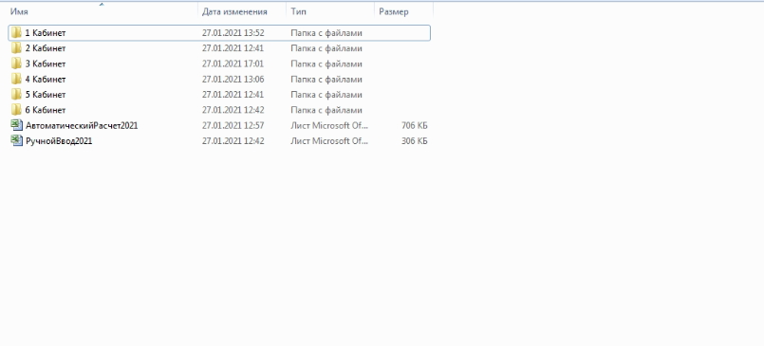

 | Здесь 6 папок с названием Кабинетов и Два Файла. О них чуть Позже. Начнем с папок. Каждый сотрудник, относящиеся к определенному кабинету - заполняет свои отчеты. Для этого он заходит в свой кабинет. При этом, внутри папок наблюдается разная картина. В одних (1,2,3,6) - по 12 Файлов, в других (3,4). По Два Для примера: Содержимое Папки 3 Кабинета Выглядит так:
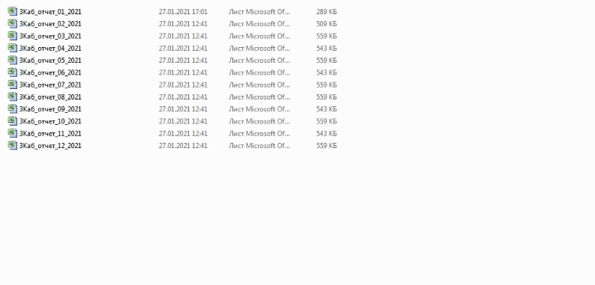

 | А Содержимое Папки 4 Кабинета Выглядит так:
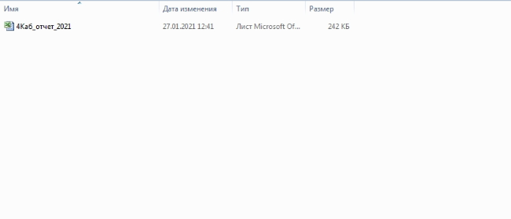

 | Каждый файл, в каждом листе Excel содержит одну и ту же форму таблицы и выглядит она так:
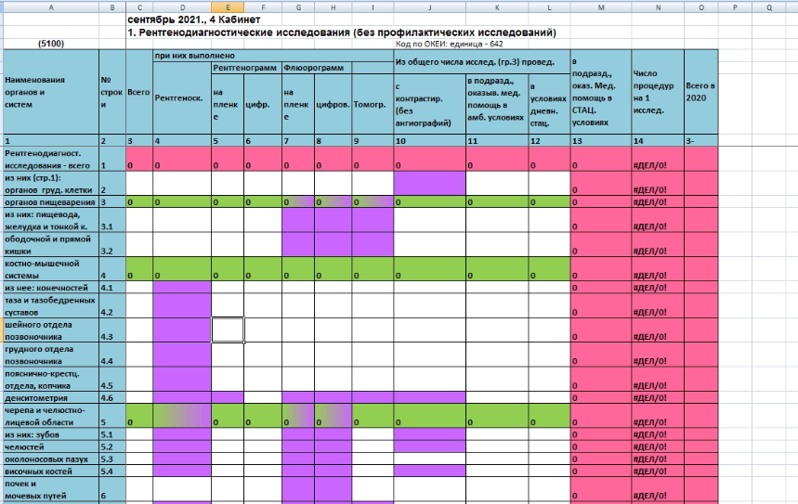

 | В кабинетах, где 12 файлов - каждый файл соответствует определенному месяцу . Посмотрите на Рисунок с файлами для 3 кабинета: там названия файла отличается лишь номером между словом "Отчет" и "2021. Этот номер соответствует номеру месяца. Например Файл - "3Каб_отчет_03_2021" Соответствует отчету, который заполняется на март. В каждом файле - содержится от 29-32 Листов, в каждом из которых есть форма таблицы указанная выше. Каждый Лист за исключением Последнего - соответствует определенному дню. Последний Лист - Это суммарный Лист. На нем вычисляется сумма всех дней за месяц. В нашем Конструкторе Формулы В суммарном листе (Итого) прописываются автоматически. Так что вам Не нужно думать о том, как он заполнится

 | В кабинетах, где 1 - Файл, Целый Файл соответствует всему году. В нем всего 13 Листов, 12 Из которых соответствуют определенному месяцу, а последний, как и в случае с другим типом кабинетов - Это суммарный Лист. Только Уже за целый год

 | Таким Образом каждый кабинет за каждый день/месяц указывает какие-то данные, а они, в свою очередь, суммируются в суммарном листе, который вы можете просматривать и анализировать.

 | Однако Самая сладость находится не в папках с кабинетами. А в файле - Автоматический Расчет. Этот Файл Содержит 18 Листов. 12 из них соответствует 12 месяцам, 4 - соответствуют кварталам этого года + полугодие + за 9 месяцев и наконец - лист "Итого". В этот файл попадает информация со всех фалов из всех кабинетов и суммируется в таблице. Поскольку в этом файле есть ссылки на внешние источники данных - это означает, что перемещать что-либо из этой папки, как и саму папку - нельзя. Но это не столь серьезный минус. Вы в режиме реального времени получаете суммарную информацию о всех кабинетах

 | О конструкторе:

 | Этот конструктор позволяет создать семейство отчетов, подобное тому, что описано выше. Вы можете указывать любое количество кабинетов (или, более правильно сказать - вариаций). Для любой таблицы и даже группы таблиц. Кабинеты(Вариации) вы можете сделать Как по Месяцам так и По дням. Более того, вы можете указать свойства печати, чтобы без постоянного лазанья в настройки печати - сразу печатать именно то, что вам нужно. Читайте инструкцию чтобы сделать семейство отчетов

